Enero
DIRECCIÓN DE ALUMBRADO PÚBLICO
INFORME TRIMESTRAL

MES |  |  | DEL | AL | AÑO | RECIBIDOS
01 de enero al 29 de marzo 2022 |  |  |  |  |  | 2,295

 |  | ACCIONES REALIZADAS

ACCIONES |  |  |  |  |  | TOTAL GRAL | ACCIONES | TOTAL GRAL
Cambio de Luminaria |  |  |  |  |  | 141 | Luminaria Reparada | 1906
Cambio de Poste |  |  |  |  |  | 0 | Reinstalacion de luminaria | 1
Circuito Reparado |  |  |  |  |  | 444 | Reparacion de Reflector | 0
Circuito Restablecido |  |  |  |  |  | 0 | Retiro de la Base del Poste | 0
Excavacion de Cepas e Instalacion de Anclas |  |  |  |  |  | 0 | Retiro de Poste (Concreto) | 0
Instalacion de Adornos Patrios |  |  |  |  |  | 0 | Retiro de Poste (Metalico) | 1
Instalacion de Luminarias |  |  |  |  |  | 154 | Retiro de Reflector o Luminaria | 0
Instalacion de Poste |  |  |  |  |  | 1 | Se encontro Funcionando Normal | 0
Instalacion de Reflector (Provicional) |  |  |  |  |  | 4 | Se Recogio Luminaria Caida | 0
Instalacion de Reflectores |  |  |  |  |  | 0 | Servicio | 403
 |  |  |  |  |  |  | Otros (tendido de linea) | 0
 |  |  |  |  |  |  | Total Servicios | 3,054
 | Los servicios realizados consisten en el apoyo a diversas dependencias y atención de reportes
ORIGEN DE REPORTES |  |  |  |  |  |  | COLONIAS DE MAYOR INCIDENCIA
VIA TELEFONICA |  |  |  |  |  | 1,532 | CAMICHINES
OFICIO |  |  |  |  |  | 141 | CENTRO TLAQUEPAQUE
PLATAFORMA CIUDADANA |  |  |  |  |  | 257 | EL VERGEL
CORRECTIVO INTERNO |  |  |  |  |  | 326 | MIRAVALLE
OTRO (SUPERVICION AREA TECNICA) |  |  |  |  |  |  | SAN MARTIN DE LAS FLORES
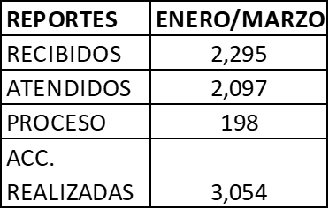

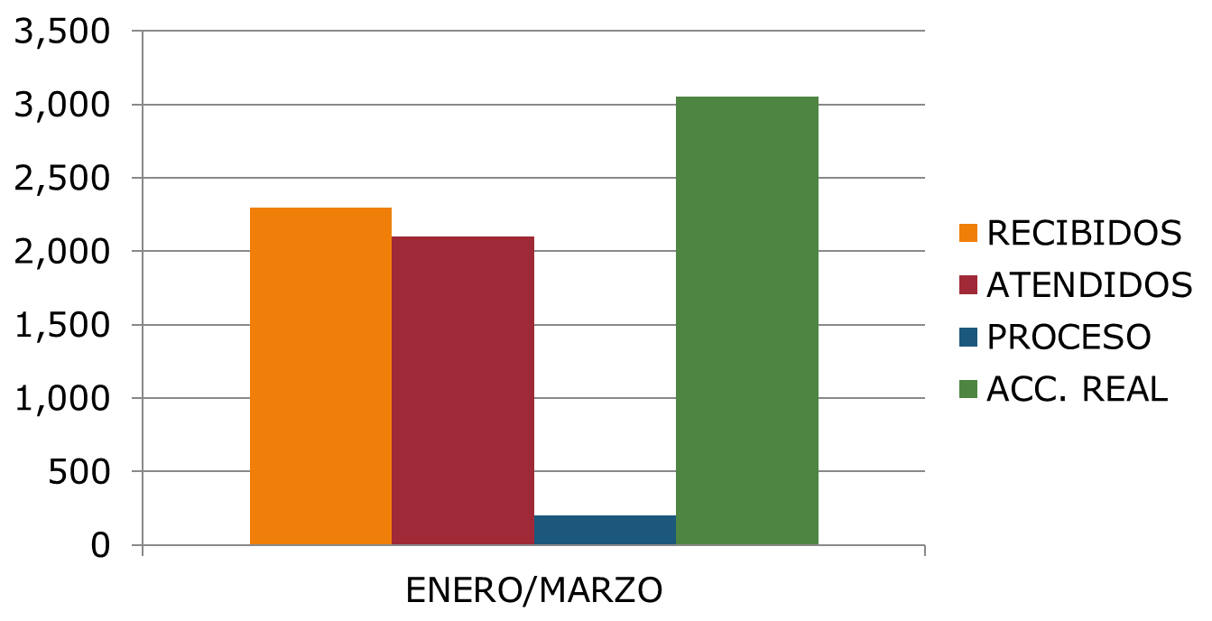

Dentro del periodo de Enero a Marzo 2022: se realizo, los siguientes programas:Se realizó operativo en la colonia Nieva Santa María donde se rehabilito el alumbrado de la unidad deportiva Ojo de Agua la cual se encontraba vandalizada. así mismo se reparó 6 luminarias y 1 circuito, en el operativo de la colonia Los Cantaros se realizó la reparación de 8 luminarias, Se realizó operativo en la colonia el Vergel con la reparación de 8 luminarias y 3 circuitos, Operativo en San pedrito con la reparación de 13 luminarias, Se realizó el operativo en la colonia Francisco I. Madero, donde se repararon 4 luminarias de reportes ciudadanos Se realizó el operativo en el Fraccionamiento Villa Fontana donde se repararon 5 luminarias de reportes ciudadanos y dos reportes están en proceso. Se realizó el operativo en la Colonia Camichines, donde se repararon 7 luminarias y 3 reportes ciudadanos Se realizó operativo de nocturno para atención de reportes a colonias con mayor incidencia en reportes. Se realizó la colocación de línea y luminarias en la calle Periférico de las Vías a San Martin de las Flores. Se realizó la instalación de luminarias en la colonia San Martin de las Flores de la Calle 02 de abril a la Curva. Se realizó la instalación de luminarias en las inmediaciones del Hospital de la Mujer en la colonia San Martin de las Flores, Se realizó operativo en la colonia Nieva Santa María donde se rehabilito el alumbrado de la unidad deportiva Ojo de Agua la cual se encontraba vandalizada, así mismo se reparó 6 luminarias y 1 circuito, en el operativo de la colonia Los Cantaros se realizó la reparación de 8 luminarias, Se realizó operativo en la colonia el Vergel con la reparación de 8 luminarias y 3 circuitos, Operativo en San pedrito con la reparación de 13 luminarias

